Hoja1
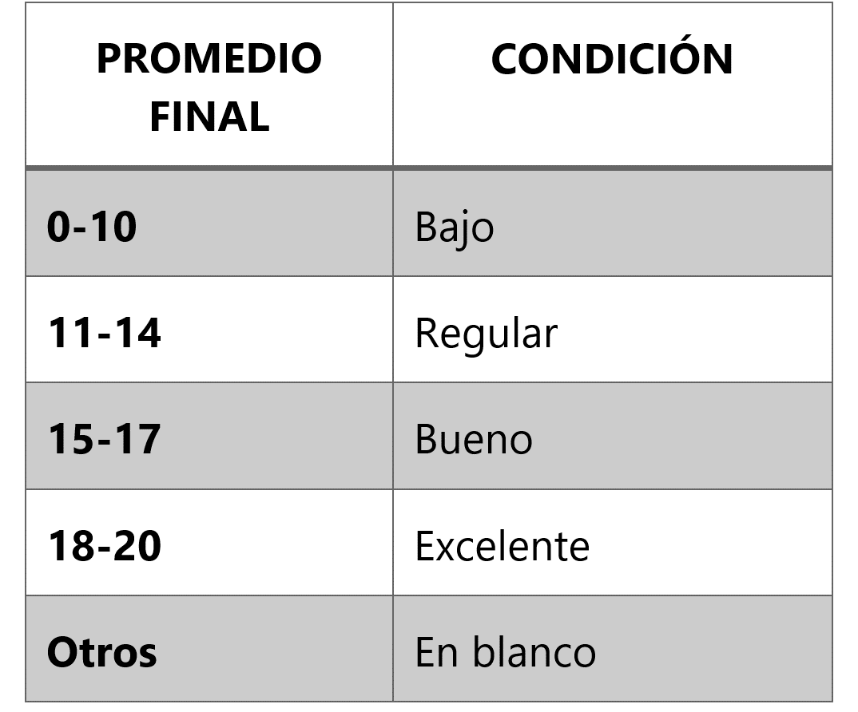
Alumno | Promedio Final | Condición
Boris Reyes | 18
Luca Escobar | 10
Iker Tejada | 15
Alan Cornejo | 11
David Ventura | 05
Madison Leandro | 15
Alberto Robles | 18
Ian Rubio | 19
Liam Meza | 14
Alessia Gamboa | 14
Marcos Junco | 12

